Sheet1
设计思路 | 测试AI功能
设计目的 | 方便策划在测试关卡测试AI
系统简述 | 点击进入测试关后可以打开GM指令用于测试怪物AI
流程 | 点击进入测试关卡，点击测试关卡中的关卡按钮，点击AI调试，出现序列组ID，点击序列组ID，出现怪物组ID，点击怪物组ID刷出该ID对应怪物组

AI调试

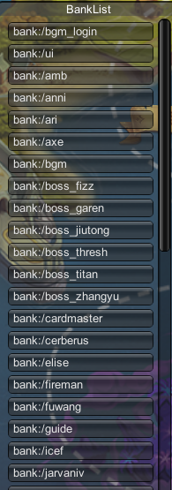
配置表需求
序列组ID | 怪物组ID | 组中怪物ID | 每只怪物AI
1 | XXX1 | xb_01 | XXXX
序列组ID：1
 |  | xb_02 | XXXX
 |  | xb_03 | XXXX
序列组ID：1
 | XXX2 | jy_01 | XXXX
序列组ID：1
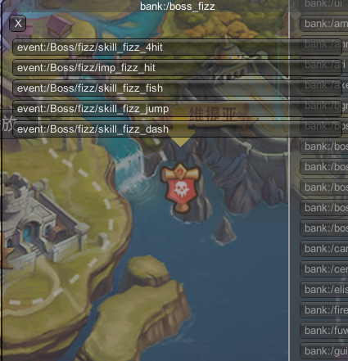
 |  | jy_02 | XXXX
 | XXX3 | bs_01 | XXXX
序列组ID：1
 |  | bs_02 | XXXX
序列组ID：1
怪物组D：1
 |  | cw_1 | XXXX
点击后，在左边弹出
怪物组D：1
 |  | cw_2 | XXXX
序列组ID：1
 |  | xb_04 | XXXX
序列组ID：1
怪物组D：1
序列组ID | 怪物组ID | 组中怪物ID | 每只怪物AI
2 | XXX1 | xb_01 | XXXX
序列组ID：1
怪物组D：1
 |  | xb_02 | XXXX
 |  | xb_03 | XXXX
 | XXX2 | jy_01 | XXXX
 |  | jy_02 | XXXX
 | XXX3 | bs_01 | XXXX
 |  | bs_02 | XXXX
 |  | cw_1 | XXXX
 |  | cw_2 | XXXX
 |  | xb_04 | XXXX

点击后，在已配置好的刷新点刷出该怪物组怪物，刷新点刷出规则根据表的排位顺序刷新即刷新点12345对应怪物顺位12345，刷新点可由策划及时去更改摆放。

